Sheet1
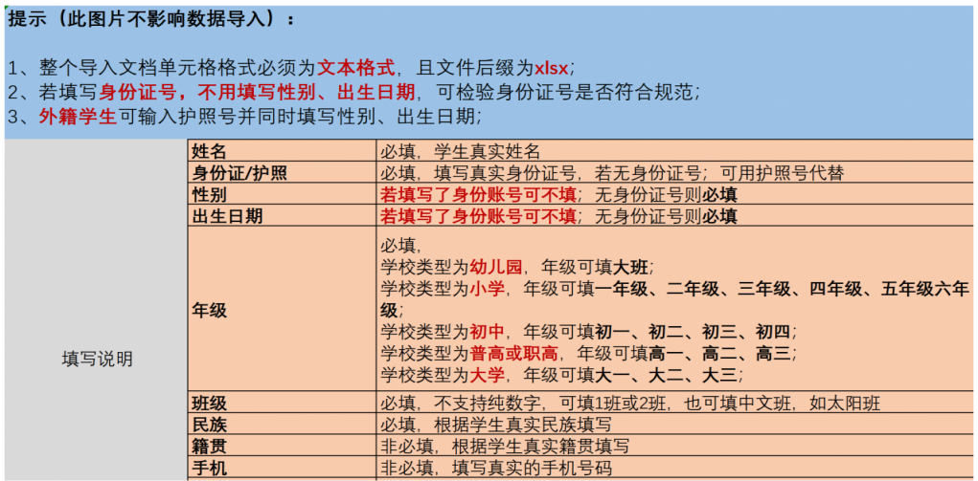
姓名 | 身份证/护照 | 性别 | 出生日期 | 年级 | 班级 | 民族 | 籍贯 | 手机

